Чек-лист "Вкусное меню на сегод
Проверка | Результат | Комментарий
1Раздел "Вкусное Меню На Сегодня"
1.1 Вёрстка
Наличие заголовока "Меню" | passed
Наличие подзаголовока "Вкусное меню на сегодня" | passed
Содержание раздела:
Наличие Таба "ФАСТФУД" | passed
Наличие Таба "ПИЦЦА" | passed
Наличие Таба "СНЕКИ" | passed
Наличие Таба "НАПИТКИ" | passed
Корректное отображение шрифтов | passed
При наведении курсора на катрочку товара , карточка "Приподнимается" | passed
При переходе между табами, над выбранным табом отображается красный дивайдер. | passed
Локализация:
Раздел "ФАСТФУД" | passed
Раздел "ПИЦЦА" | failed | Не переведен на русский язык.
Раздел "СНЕКИ" | failed | Не переведен на русский язык.
Раздел "НАПИТКИ" | failed | Не переведен на русский язык.
Содержание в карточке информации о блюде:
Отображение название блюда | passed
Корректное отображение цен на блюда | failed | Раздел "ФАСТФУД", карточка "Окунь С Ризотто Из Булгура". Цена отображается не корректно. Рис 1 | Рис 1
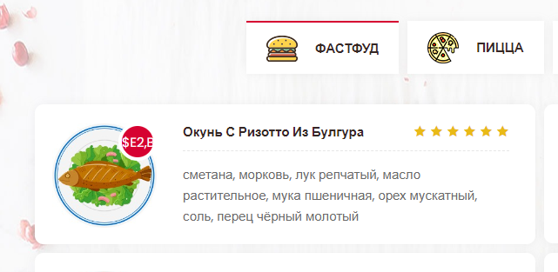
При наведении курсора на цену она меняет состояние с закрашенного кружка на белый кружок с обводкой | passed
Описание блюда | passed
Наличие звёзд оценки блюд (мин: 1, макс: 5 звёзд) | passed
Отображение картинок товара | failed | Раздел "ФАСТФУД", карточка "Куриная Грудка", нет картинки.
При наведении на название товара оно подсвечивается красным | passed
Отображение карточек блюд при разных разрешениях окна браузера | failed | При разрешении окна браузера по ширине от 992px до 1199px правая колонка карточек изменяет размер (Уменьшается). В ТЗ функционал не прописан. Уточнить необходимость фичи. Рис2 | Рис 2
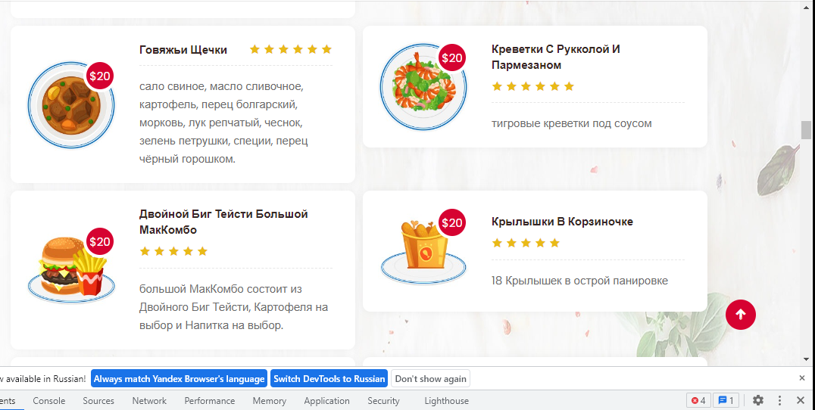
1.2 Функциональность:
Переход в разделы по табам | passed
Сортировка блюд по категориям | failed | Не соритирует блюда по категориям
При нажатии на заголовок товара происходит переход на карточку блюда | failed | Не переходит в карточку блюда

